关系图
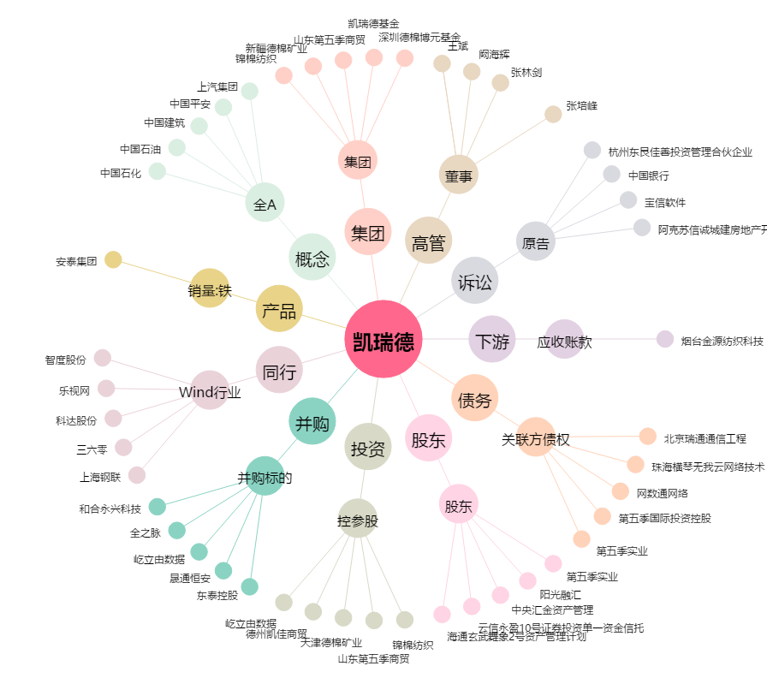
凯瑞德[002072.SZ] - 关系概览图

